Projektbudget
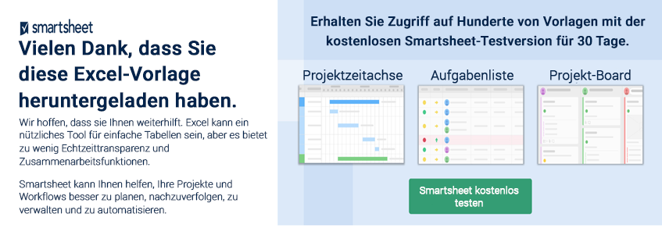
 | VORLAGE FÜR PROJEKTBUDGET
 |  | PROJEKTNAME |  |  |  | STARTDATUM

 |  |  |  |  |  |  | LABOR |  |  | MATERIALIEN |  |  | WEITERE |  |  |  |  |  |  | KONTOSTAND
 | AUFGABEN-ID | BESCHREIBUNG | STATUS | GEPLANTES STARTDATUM | TATSÄCHLICHES STARTDATUM | ENDDATUM | HR | $ / HR | LABOR GESAMT | EINHEITEN | $ / EINHEITEN | MATERIALIEN GESAMT | REISEN | AUSRÜSTUNG / RAUM | FEST | VERSCHIEDENES | SONSTIGES GESAMT | BUDGET | TATSÄCHLICH | UNTER / ÜBER | STATUS-SCHLÜSSEL
 |  | PROJEKT |  |  |  |  |  |  |  |  |  |  |  |  |  |  |  |  |  |  | Nicht Begonnen
 |  | Aufgabe | Abgeschlossen |  |  |  | 35.0 | $40.00 | $1,400.00 | 25 | $5.00 | $125.00 | $500.00 | $1,000.00 | $50.00 |  | $1,550.00 | $900.00 | $3,075.00 | $(2,175.00) | In Bearbeitung
 |  | Aufgabe | In Bearbeitung |  |  |  | 10.0 | $50.00 | $500.00 | 1 | $350.00 | $350.00 |  |  | $100.00 |  | $100.00 | $750.00 | $950.00 | $(200.00) | Abgeschlossen
 |  | Aufgabe | Überfällig |  |  |  | 15.0 | $25.00 | $375.00 | 300 | $11.00 | $3,300.00 |  |  |  |  | $- | $2,700.00 | $3,675.00 | $(975.00) | Warten
 |  | Unteraufgabe | Nicht begonnen |  |  |  |  |  | $- |  |  | $- |  |  |  |  | $- |  | $- | $- | Überfällig
 |  | Unteraufgabe | Warten |  |  |  |  |  | $- |  |  | $- |  |  |  |  | $- |  | $- | $-
 |  | Unteraufgabe | In Bearbeitung |  |  |  |  |  | $- |  |  | $- |  |  |  |  | $- |  | $- | $-
 |  | Unteraufgabe | Überfällig |  |  |  |  |  | $- |  |  | $- |  |  |  |  | $- |  | $- | $-
 |  | Aufgabe | Nicht begonnen |  |  |  |  |  | $- |  |  | $- |  |  |  |  | $- |  | $- | $-
 |  | Aufgabe | Nicht begonnen |  |  |  |  |  | $- |  |  | $- |  |  |  |  | $- |  | $- | $-
 |  |  |  |  |  |  |  |  | $2,275.00 |  |  | $3,775.00 | $500.00 | $1,000.00 | $150.00 | $- | $1,650.00 | $4,350.00 | $7,700.00 | $(3,350.00)

 |  |  |  |  |  |  | LABOR |  |  | MATERIALIEN |  |  | WEITERE |  |  |  |  |  |  | KONTOSTAND
 | AUFGABEN-ID | BESCHREIBUNG | STATUS | GEPLANTES STARTDATUM | TATSÄCHLICHES STARTDATUM | ENDDATUM | HR | $ / HR |  | EINHEITEN | $ / EINHEITEN | MATERIALIEN GESAMT | REISEN | AUSRÜSTUNG / RAUM | FEST | VERSCHIEDENES | SONSTIGES GESAMT | BUDGET | TATSÄCHLICH | UNTER / ÜBER
 |  | PROJEKT
 |  |  |  |  |  |  |  |  | $- |  |  | $- |  |  |  |  | $- |  | $- | $-
 |  |  |  |  |  |  |  |  | $- |  |  | $- |  |  |  |  | $- |  | $- | $-
 |  |  |  |  |  |  |  |  | $- |  |  | $- |  |  |  |  | $- |  | $- | $-
 |  |  |  |  |  |  |  |  | $- |  |  | $- |  |  |  |  | $- |  | $- | $-
 |  |  |  |  |  |  |  |  | $- |  |  | $- |  |  |  |  | $- |  | $- | $-
 |  |  |  |  |  |  |  |  | $- |  |  | $- |  |  |  |  | $- |  | $- | $-
 |  |  |  |  |  |  |  |  | $- |  |  | $- |  |  |  |  | $- |  | $- | $-
 |  |  |  |  |  |  |  |  | $- |  |  | $- |  |  |  |  | $- |  | $- | $-
 |  |  |  |  |  |  |  |  | $- |  |  | $- |  |  |  |  | $- |  | $- | $-
 |  |  |  |  |  |  |  |  | $- |  |  | $- | $- | $- | $- | $- | $- | $- | $- | $-

 | KLICKEN SIE HIER ZUR ERSTELLUNG IN SMARTSHEET

